邵淑微
意見 |  | SKL |  |  | 萬事宜 |  | SKL
User |  | 章節及說明 | 問 題 描 述 | 意見收到日 | 處 理 說 明 | 意見回覆日 | 結果確認/版本
邵淑微 | 1 | L5801補貼息作業 | 無產檔，無法確認是否符合需求 | 2022-01-14 | 版本不是最新版本，目前已上新版 | 2022-01-21
邵淑微 | 2 | L5811產生國稅局申報媒體檔 | 檔案無資料無法確認是否符合需求 | 2022-01-14 | 輸入年度,民國109年有資料,因資料筆數多, 故執行完需一段時間,至自動跳出完成訊息 | 2022-01-21
邵淑微 | 3 | L5812國稅局申報檔維護 | 無產檔，無法確認是否符合需求 | 2022-01-14 | 此交易供修改每年房屋擔保借款繳息工作檔資料,無產檔 | 2022-01-21
邵淑微 | 4 | L5813產生國稅局申報媒體檔 | 無產檔，無法確認是否符合需求 | 2022-01-14 | 輸入年度,民國109年皆有資料 | 2022-01-21
邵淑微 | 5 | L5982國稅局申報檔查詢 | 無產檔，無法確認是否符合需求 | 2022-01-14 | 此交易為查詢相關每年房屋擔保借款繳息工作檔資料,無產檔 | 2022-01-21
邵淑微 | 6 | L9714繳息證明單 | 強制跳離畫面，無法檢視 | 2022-01-14 | 已確認使用者權限可進入交易畫面 , 請重試 | 2022-01-21
邵淑微 | 7 | L6310特殊/例假日登錄 | 沒有看到此功能項目 | 2022-01-14 | 由L6030點選新增假日按鈕、或修改刪除按鈕進入 | 2022-01-21
邵淑微 | 8 | L9713應收票據之帳齡分析 | 強制跳離畫面，無法檢視 | 2022-01-14 | 已確認使用者權限可進入交易畫面 , 請重試 | 2022-01-21
邵淑微 | 9 | 報表作業/定期報表/月報 | 無法使用功能 | 2022-01-14 | 已確認使用者權限可進入交易畫面 , 請重試 | 2022-01-21
邵淑微 | 10 | 寬限到期明細表及產生繳息通知單 | 未列入 | 2022-01-14 | 1. L9710寬限到期明細表 2. 繳息通知單 -> 列印改[套表] : 己完成 | 2022-01-21
邵淑微 | 11 | 業務狀況表 | 未列入 | 2022-01-14 | [5-08-32 業務狀況表] 新報表代號 LM014 平均利率月報表(總表) 平均利率月報表(企金) 平均利率月報表(房貸) 平均利率月報表(企金通路) 平均利率月報表(非企金通路) | 2022-01-21
邵淑微 | 12 | 暫收款-火險費 餘額表 | 未列入 | 2022-01-14 | L4961火險保費明細查詢 [火險到期年月]修改為查詢起訖年月 [查詢選項]選擇1:正常已繳 | 2022-01-21
邵淑微 | 13 | 火險費轉催收傳票開立作業 | 未列入 | 2022-01-14 | 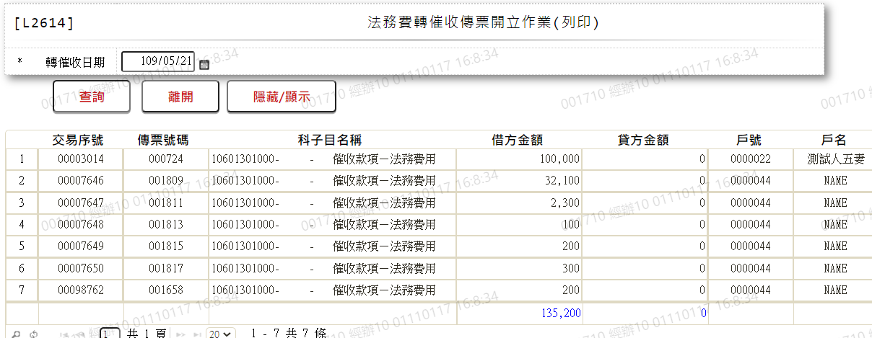 是否比照[L2614法務費轉催收傳票開立作業(列印)]做法，請確認 | 2022-01-21
邵淑微 | 14 | L3007暫收支票明細資料查詢 | 到期日條件篩選功能未完全 | 2022-01-14 | 支票到期日(迄)新增檢核:不可小於[支票到期日(起)] | 2022-01-21
宋郁宏 | 1 | L4041-2產出媒體檔-下載 | 檔案名稱與內容格式和原檔案不符 | 2022-01-14 | 內容格式:用戶編號改為右靠左補空 檔案名稱:是否為"PO$P11P_846授權出" | 2022-01-21
宋郁宏 | 2 | L4043-修改L4412 | 狀況代碼 : 00-成功 申請代碼 : 9暫停 顯示額度(4)使用中，不允許暫停 請問此功能為? | 2022-01-14 | 有有效額度使用則不允許暫停 | 2022-01-21
宋郁宏 | 3 | L4043-刪除L4412 | 狀況代碼 : 未授權 申請代碼 : 終止 顯示最後一筆授權資料記號不符1/2 不能取消終止授權? | 2022-01-14 | 已修正 | 2022-01-21
宋郁宏 | 4 | L4043-新增授權資料 | 無法新增 | 2022-01-14 | 測試可新增 | 2022-01-21
許慧玉 | 1 | L4040-產生ACH授權提出資料 | 1. 再次授權、取消授權裡，*提出日期(起日)欄位非必輸，戶號與提出日期可擇一 | 2022-01-14 | 需擇一輸入,否則資料太多 | 2022-01-21
許慧玉 | 2 | L4042-ACH授權資料查詢 | 1. ACH授權資料新增或刪除會跳錯誤訊息：資料錯誤或查無資料 2.修改裡暫停授權功能：〔使用中，不允許暫停〕，此功能是什麼狀況使用? | 2022-01-14 | 1.已修正 2.有有效額度使用則不允許暫停 | 2022-01-21
許慧玉 | 3 | L4410- ACH授權資料建檔 | 無法建檔，跳錯誤訊息：資料錯誤或查無資料 | 2022-01-14 | 已修正 | 2022-01-21

